NOTICE
 | Etat d'avancement du projet - Détails des dépenses
 | NOTICE
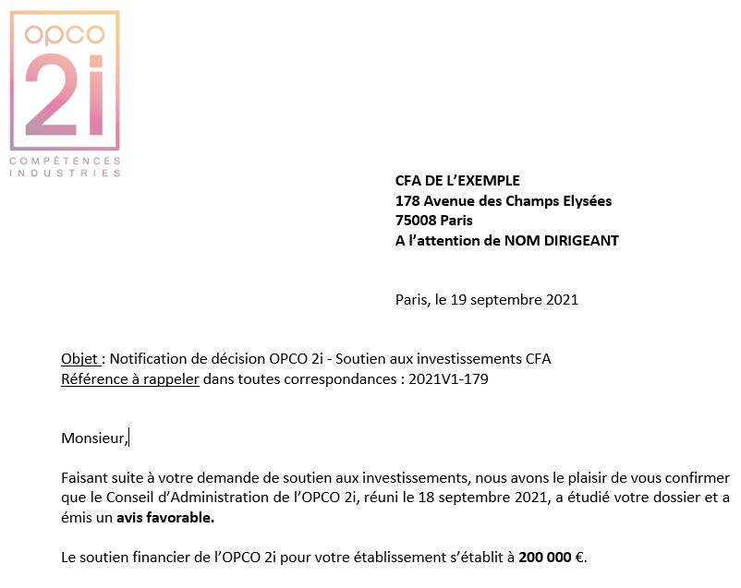

Toute demande d'échéance doit être adressée par mail à l'adresse suivante : subventionscfa@opco2i.fr en indiquant la référence du dossier

1
Pour étudier votre demande de versement :
- Tous les champs doivent être complétés
- La totalité des factures acquittées en format PDF pour les échéances 2 et 3
- Le document doit être daté, et signé par la direction du CFA ( cachet)

Notice feuille "Etat d'avancement du projet"
Reprendre la notification de décision réceptionnée

2
1 - Nom du CFA : Voir exemple notification de décision
2 - Numéro du dossier : Voir exemple notification de décision
3 - Montant total du projet : Reprendre le dossier de demande d'investissements CFA - onglet plan de financement - colonne E : Total immobilier / Travaux + Equipements
4 - Montant total accordé par l'OPCO2i : Voir exemple notification de décision

4
1- Versement des échéances

Pour les échéances 2 et 3 : vous devez fournir l'ensemble des factures acquittées en PDF
Pour le solde : vous devez faire certifier votre état détaillé des dépenses par un commissaire aux comptes ou expert comptable externe de votre CFA

Lorsque vous transmettez une demande de versement de solde avec une réalisation partielle d’une ou plusieurs natures d’investissement :
- Joindre un courrier signé par la direction du CFA indiquant que le projet est achevé, qu’il s’agit d’un état définitif des dépenses justifiées,

Pour rappel : La subvention accordée total est la somme du montant accordé pour chaque nature d'investissement
Pour chaque nature d'investissement :
- Si une dépense est inférieure au montant prévisionnel : on proratise la subvention accordée pour cette nature
- Si une dépense est à 0 : on ne verse pas la subvention accordée pour cette nature
- Si une dépense est égale ou supérieure au montant prévisionnel : on verse la subvention accordée

Il n'y a pas de compensation entre nature d'investissement

4
2 - Etat d'avancement du projet

Vous devez compléter le montant total de dépense TT par nature d'investissement en indiquant :
1 Indiquer le numéro de la nature d'investissement (respecter l'ordre indiqué dans le courrier de notification/convention financière)
2 Nature Investissement : Travaux / Immobilier / Equipements
3 Objet du Projet : Reprendre les indications dans le courrier de notification/annexe ou dans la convention financière
4 Montant total prévisionnel du projet (TTC) (selon le montant indiqué dans votre demande)
5 Montant total de la subvention accordée pour la nature (selon le courrier de notification/convention financière)
6 Montant total payé (TTC) (la somme de toutes les factures pour cette nature d'investissement)
6B Pourcentage de réalisation par nature de projet : attention si le montant attesté est inférieur au montant prévisionnel : la subvention sera proratisée
7 Indiquer un commentaire si nécessaire pour la compréhension du document

3 - Détails des factures par nature d'investissement

Vous devez compléter une ligne par facture et par nature d'investissement
1 Indiquer le Numéro de la nature d'investissement
2 Nature Investissement : Travaux / Immobilier / Equipements
3 Objet du Projet : Reprendre les indications dans le courrier de notification/annexe ou dans la convention financière
4 Indiquer le numéro de facture du fournisseur
5 Indiquer la date de la facture du fournisseur
6 Indiquer la raison sociale du fournisseur
7 Indiquer la date de paiement (cf votre comptabilité)
8 Indiquer la montant total TTC de la facture

1 - Versement échéances
